Lista de Chequeo
REQUISITOS MINTIC | IMPLEMENTACIÓN | SI
 |  | NO
2.1 Top bar GOV.CO | SI | AJUSTAR

2.2 Footer o pié de página
1. Imagen del Portal Único del Estado Colombiano y el logo de la marca país CO - Colombia. | SI
2. Nombre de la entidad, como mínimo una dirección incluyendo el departamento (si aplica) y municipio o distrito. | SI
3. Vínculo a redes sociales, para ser redireccionado en los botones respectivos. La autoridad deberá, en virtud del artículo 16 del Decreto 2106 de 2019, y del capítulo V del Decreto Nacional 1080 de 2014, y demás normas expedidas por el Archivo General de la Nación relacionadas, disponer de lo necesario para que la emisión, recepción y gestión de comunicaciones oficiales, a través de los diversos canales electrónicos, asegure un adecuado tratamiento archivístico y estar debidamente alineado con la gestión documental electrónica y de archivo digital. | SI
4. Datos de contacto, incluyendo: teléfono conmutador, línea gratuita o línea de servicio a la ciudadanía/usuario, línea anticorrupción, identificación de canales físicos y electrónicos para atención al público, correo de notificaciones judiciales, enlace para el mapa del sitio, enlace para vincular a las políticas que hace referencia en el numeral 2.3. Todas las líneas telefónicas deberán incluir el prefijo de país +57, y el número significativo nacional (indicativo nacional) que determine la Comisión de Regulación de Comunicaciones. | SI
5. Para las entidades territoriales la paleta de colores podrá variar, conforme con los colores institucionales del respectivo sujeto obligado. | SI

2.3 Requisitos mínimos de políticas y cumplimiento legal.
Los sujetos obligados deberán publicar en el pié de página o footer, los documentos aprobados que hagan referencia a las siguientes políticas: | SI
Términos y condiciones. Todos los sujetos obligados deberán publicar los términos y condiciones para el uso de todos sus sitios web, plataformas, aplicaciones, trámites y servicios, servicios de pasarela de pago, consulta de acceso a información pública, otros procedimientos administrativos, entre otros. Como mínimo deberán incluir lo siguiente: condiciones, alcances y límites en el uso; derechos y deberes de los usuarios; alcance y límites de la responsabilidad de los sujetos obligados; contacto para asuntos relacionados con los términos y condiciones; referencia a la política de privacidad y tratamiento de datos personales; referencia a la política de derechos de autor. | SI
▪ Política de privacidad y tratamiento de datos personales. Todos los sujetos obligados deberán publicar su política de privacidad y tratamiento de datos personales, conforme las disposiciones de la Ley 1581 del 2012, y demás instrucciones o disposiciones relacionadas, o aquellas que las modifiquen, adicionen o deroguen. | SI
▪ Política de derechos de autor y/o autorización de uso sobre los contenidos. Los sujetos obligados deberán publicar su política de derechos de autor y/o autorización de uso de los datos y contenidos, en la cual, deberán incluir el alcance y limitaciones relacionados con el uso de datos, información, contenidos y códigos fuente producidos por los sujetos obligados. | SI
▪ Otras que correspondan conforme con la normativa vigente. | SI

2.4. Requisitos en menú destacado.
Los sujetos obligados tendrán que habilitar como mínimo tres menús destacados en el header o encabezado del sitio web, y en todo caso, en la parte inferior de la barra superior (top bar) a que hace referencia el artículo anterior, incluyendo: 1. Transparencia y acceso a la información pública. 2. Atención y Servicios a la Ciudadanía, 3. Participa. Además de estos tres menús mínimos obligatorios, los sujetos obligados podrán habilitar en la parte superior otros de acuerdo a su preferencia, sus necesidades y su caracterización de usuarios. Los sujetos obligados deberán observar los siguientes lineamientos: | SI
2.4.1 Criterios generales de publicación de información pública:
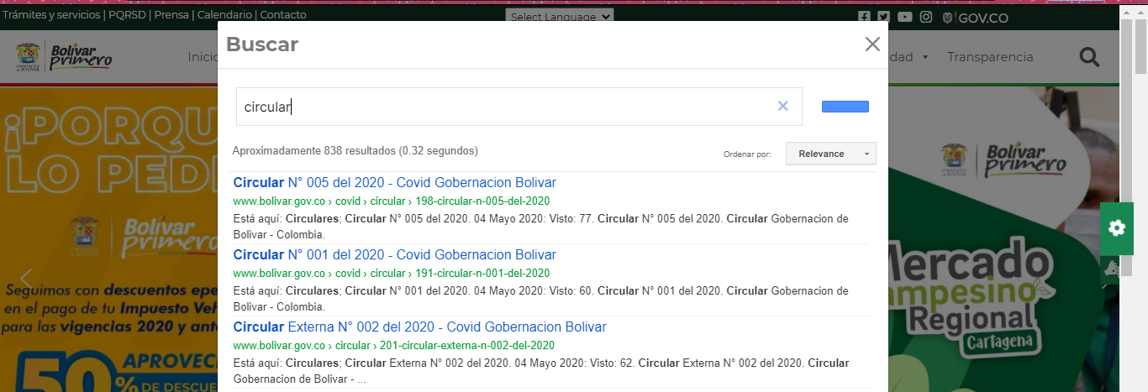
a. Todo documento o información, deben ser publicados en forma cronológica del más reciente al más antiguo. | SI
b. Los contenidos e información dispuesta para los usuarios deberán ser accesibles conforme con el Anexo 1 de la presente Resolución, y utilizar un lenguaje claro. | SI
c. Se debe contar con un buscador en el que la ciudadanía pueda encontrar información, datos o contenidos. Se sugiere disponer de búsquedas a partir del texto del contenido, tipologías, temas, subtemas, palabras claves, entre otros. | AJUSTAR
d. Toda la información debe ser publicada en formatos que permitan: su descarga, acceso sin restricciones legales, uso libre, procesamiento por máquina y realizar búsquedas en su interior. | SI
e. Todo documento o información debe indicar la fecha de su publicación en página web. | SI
 | SI
g. La publicación de normativa deberá seguir los siguientes criterios:
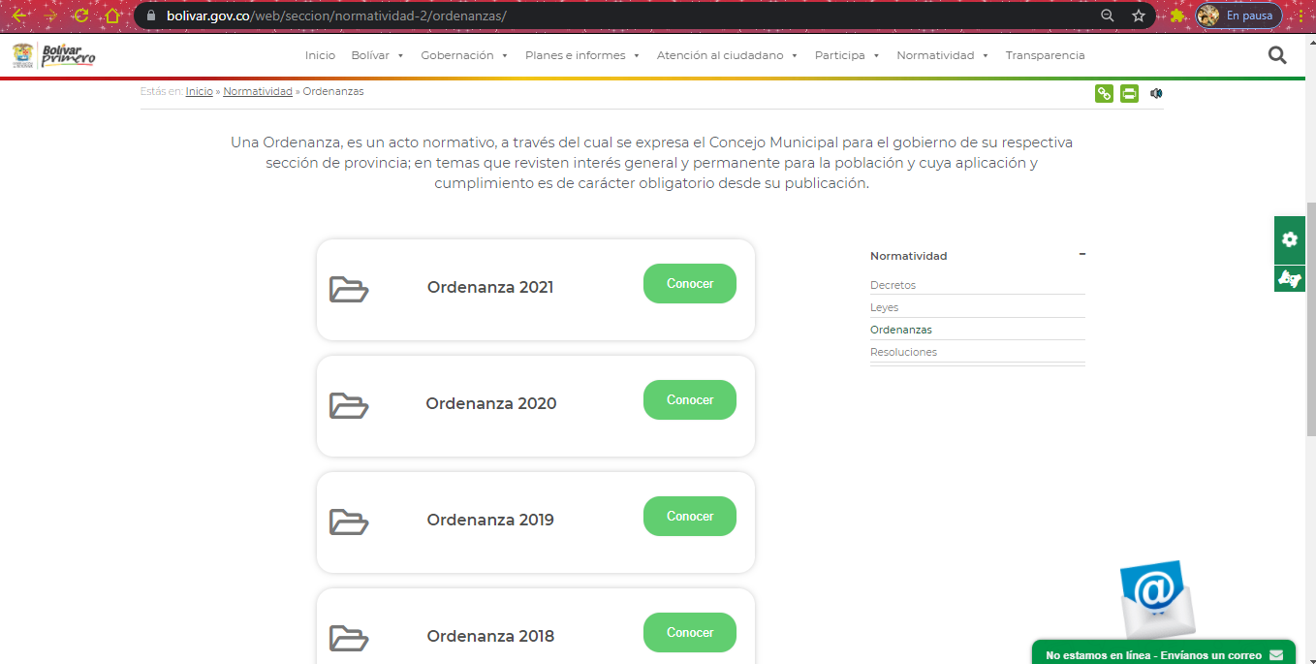
i. Toda la normativa debe ser publicada en formatos que permitan: su descarga, acceso sin restricciones legales, uso libre, procesamiento por máquina y realizar búsquedas en su interior. | SI
ii. La publicación de las normas debe incluir lo siguiente: tipo de norma, fecha de expedición, fecha de publicación, epígrafe o descripción corta de la misma, y enlace para su consulta. | SI
iii. Los documentos deben estar organizados del más reciente al más antiguo. | SI
iv. La norma expedida debe ser publicada en forma inmediata o en tiempo real. | SI
iv. La norma expedida debe ser publicada en forma inmediata o en tiempo real. | SI
v. Los proyectos de normativa deben indicar la fecha máxima para presentar comentarios, en todo caso se debe incluir por lo menos un medio digital o electrónico para el envío de comentarios. | SI
vi. Indicar si la norma se encuentra vigente. | AJUSTAR
2.4.2 Menú de Transparencia y acceso a la información pública:
Al interior de la sección de transparencia y acceso a la información pública se debe contar con un buscador en el que la ciudadanía pueda encontrar información, datos o contenidos. Se sugiere disponer de búsquedas a partir del texto del contenido, tipologías, temas, subtemas, palabras claves, entre otros. | AJUSTAR
Toda la información debe ser publicada de manera inmediata o en tiempo real e incluir fecha de publicación. | SI
Toda la información contenida en la sección de transparencia y acceso a la información, sede electrónica y normativa se considera información o documentos digitales que cuentan con mecanismos de retención documental definidos en las normas vigentes y en las disposiciones del Archivo General de la Nación. | SI

Todos los sujetos obligados deben publicar la siguiente información mínima, conforme con la Ley 1712 del 2014 y el Decreto 1081 del 2015: | SI
INFORMACIÓN MÍNIMA OBLIGATORIA
Estructura orgánica, funciones y deberes, la ubicación de sus sedes y áreas, divisiones o departamentos, y sus horas de atención al público | SI
Presupuesto general, ejecución presupuestal histórica anual y planes de gasto público para cada año fiscal
Directorio que incluya el cargo, direcciones de correo electrónico y teléfono del despacho de los empleados y funcionarios y las escalas salariales | SI
Normas generales y reglamentarias, políticas, lineamientos o manuales, las metas y objetivos de las unidades administrativas de conformidad con sus programas operativos y los resultados de las auditorías al ejercicio presupuestal e indicadores de desempeño | SI
Plan de compras anual | SI
Los plazos de cumplimiento de los contratos contrataciones adjudicadas para la correspondiente vigencia en lo relacionado con funcionamiento e inversión, las obras públicas, los bienes adquiridos, arrendados y en caso de los servicios de estudios o investigaciones deberá señalarse el tema específico, de conformidad con el artículo 74 de la Ley 1474 de 2011. En el caso de las personas naturales con contratos de prestación de servicios, deberá publicarse el objeto del contrato, monto de los honorarios y direcciones de correo electrónico, de conformidad con el formato de información de servidores públicos y contratistas | SI
Plazos de cumplimiento de los contratos; | SI
Plan Anticorrupción y de Atención al Ciudadano | SI
Contrataciones en curso y un vínculo al sistema electrónico para la contratación pública o el que haga sus veces, a través del cual podrá accederse directamente a la información correspondiente al respectivo proceso contractual, en aquellos que se encuentren sometidas a dicho sistema, sin excepción. | SI
Servicio al público, normas, formularios y protocolos de atención | SI
Trámites (normativa, proceso, costos y formatos o formularios) | SI
Procedimientos que se siguen para tomar decisiones en las diferentes áreas | SI
Decisiones y/o políticas que hayan adoptado y afecte al público, junto con sus fundamentos y toda interpretación autorizada de ella | SI
Informes de gestión, evaluación y auditoría del sujeto obligado | SI
Mecanismos internos y externos de supervisión, notificación y vigilancia pertinente del sujeto obligado | SI
Procedimientos, lineamientos, políticas en materia de adquisiciones y compras, así como todos los datos de adjudicación y ejecución de contratos, incluidos concursos y licitaciones | SI
Mecanismo de presentación directa de solicitudes, quejas y reclamos a disposición del público en relación con acciones u omisiones del sujeto obligado, junto con un informe de todas las solicitudes, denuncias y los tiempos de respuesta del sujeto obligado; | SI
Mecanismo o procedimiento por medio del cual el público pueda participar en la formulación de la política o el ejercicio de las facultades de ese sujeto obligado; | SI
Registro de publicaciones que contenga los documentos publicados de conformidad con la presente ley y automáticamente disponibles, así como un Registro de Activos de Información; | SI
Datos abiertos, para lo cual deberán contemplar las excepciones establecidas en el título 3 de la presente ley. | SI
Registro de Activos de Información. | SI
Índice de Información Clasificada y Reservada. | SI
Esquema de Publicación de Información. | SI
Programa de Gestión Documental. | SI
Tablas de Retención Documental. | SI
Informe de solicitudes de acceso a la información señalado en el artículo 2.1.1.6.2 del presente Título. | SI
Costos de reproducción de la información pública, con su respectiva motivación. | SI

Estructura de contenidos del menú de transparencia y acceso a la información
1. Información de la entidad.
1.1 Misión, visión, funciones y deberes. De acuerdo con la normativa que le aplique y las definiciones internas, incluyendo norma de creación y sus modificaciones. | SI
1.2 Estructura orgánica - Organigrama. Incluirá, de manera legible, la descripción de la estructura orgánica, y la información de las divisiones o dependencias, extensiones y al menos un correo electrónico de los mismos, informando los nombres, apellido y cargo de la persona que sea responsable de la respectiva área. | SI
1.3 Mapas y Cartas descriptivas de los procesos. Se deberán informar los procesos y procedimientos aplicables para la toma de decisiones conforme con sus competencias. | SI
1.4 Directorio Institucional incluyendo sedes, oficinas, sucursales, o regionales, y dependencias: incluir la información de contacto, ubicación física (Nombre de la sede (si aplica), dirección incluyendo el departamento (si aplica) y municipio o distrito (en caso que aplique se deberá indicar el nombre del corregimiento), horarios y días de atención al público, datos de contacto específicos de las áreas de trabajo o dependencias (en caso que aplique). | SI
1.5 Directorio de servidores públicos, empleados o contratistas. El directorio deberá estar vinculado con la información del SIGEP conforme con los lineamientos y definiciones del Departamento Administrativo de la Función Pública. Esta información deberá estar actualizada cada vez que ingrese o se desvincule un servidor público, empleado o contratista. Este requisito se entenderá cumplido a través de un enlace a la publicación de la información que contiene el directorio en el Sistema de Información de Empleo Público – SIGEP. | SI
1.6 Directorio de entidades. Listado de entidades que integran el respectivo sector, con el enlace al sitio web de cada una de éstas. | SI
1.7 Directorio de agremiaciones o asociaciones en las que participe. El sujeto obligado deberá informar los gremios o asociaciones en las que participe como asociado, para lo cual, deberá publicar el enlace al sitio web. | SI
Servicio al público, normas, formularios y protocolos de atención | SI
1.9 Procedimientos que se siguen para tomar decisiones en las diferentes áreas | SI
1.10 Mecanismo de presentación directa de solicitudes, quejas y reclamos a disposición del público en relación con acciones u omisiones del sujeto obligado. | SI
1.11 Calendario de actividades y eventos. | SI
1.12 Información sobre decisiones que puede afectar al público. Publicar el contenido de toda decisión y/o política que haya adoptado y afecte al público, junto con sus fundamentos e interpretación. | SI
1.13 Entes y autoridades que lo vigilan. Indicar entes y/o autoridades que lo vigilan o supervisan. Se debe incluir: nombre de la entidad, dirección, teléfono, email, enlace al sitio web del ente o autoridad, e igualmente, informar tipo de control (fiscal, social, político, regulatorio, etc.) | SI
1.1 Publicación de hojas de vida. Publicar la hoja de vida de aspirantes, junto con el email para presentar comentarios por parte de la ciudadanía. Para el caso de las entidades de orden nacional, el requisito se cumple mediante link al Portal de Aspirantes de la Presidencia de la República, disponible en: https://aspirantes.presidencia.gov.co/ | SI
2. Normativa
2.1. Normativa de la entidad o autoridad:
2.1.1 Leyes. De acuerdo con las leyes que le apliquen. | SI
2.1.2 Decreto Único Reglamentario. De acuerdo con el decreto único reglamentario (si aplica) | SI
2.1.3 Normativa aplicable: decretos, resoluciones, circulares, directivas presidenciales, actos administrativos, autos o fallos judiciales que le apliquen (siempre que sea obligación su publicación) y que no se encuentren compilados, y demás normativa, incluyendo para entes territoriales las ordenanzas y los acuerdos municipales o distritales. | SI
2.1.4 Vínculo al Diario o Gaceta Oficial. Todas las entidades de los niveles nacional, territorial y autónomos, deberán incluir el vínculo al Diario Oficial, y para el caso de entidades territoriales, se deberá incluir un link para consultar las gacetas oficiales que les aplique. | NO
2.1.5 Políticas, lineamientos y manuales. Cada sujeto obligado deberá publicar sus políticas, lineamientos y manuales, tales como, según le aplique: (a) Políticas y lineamientos sectoriales; (b) Manuales; (c) otros lineamientos y manuales que le aplique. | SI
2.1.6 Agenda Regulatoria. Incluir en orden cronológico la agenda regulatoria, identificando claramente si ha sido adicionada o modificada. | SI
2.2. Búsqueda de normas
2.2.1 Sistema Único de Información Normativa – SUIN. Deberá habilitarse la funcionalidad de consulta localizada y el vínculo para acceder al SUIN del Ministerio de Justicia y del Derecho. | SI
2.2.2 Sistema de búsquedas de normas, propio de la entidad. El sujeto obligado podrá publicar su propio mecanismo de búsqueda de normas para las normas que expida, sancione o revise en el marco de sus competencias. | SI
2,3. Proyectos de normas para comentarios.
2.3.1 Proyectos normativos. Publicar los proyectos normativos para comentarios, indicando los datos de contacto y plazo para que los interesados se pronuncien. | SI
2.3.2 Comentarios y documento de respuesta a comentarios. En cada proyecto normativo se deberá publicar copia de los comentarios allegados (protegiendo la información personal o sensible según disposiciones de ley, email y demás datos de contacto, información de carácter reservado allegada); así mismo, se publicará el documento de respuesta a los comentarios. Esta obligación podrá cumplirse a través del SUCOP, una vez entre en vigencia. | SI
2.3.2 Participación ciudadana en la expedición de normas a través el SUCOP. Conforme los lineamientos que expida el Departamento Nacional de Planeación, las autoridades deberán publicar sus proyectos normativos. | SI
3. Contratación.
3.1 Plan Anual de Adquisiciones. Plan anual de adquisiciones de la entidad, junto con las modificaciones que se realicen, para lo cual, deberá informar que la versión del documento ha sido ajustada, e indicar la fecha de la actualización. La publicación se puede surtir con el link que direccione a la información en el SECOP. | SI
3.2 Publicación de la información contractual. Los sujetos obligados que contratan con cargo a recursos públicos o recursos públicos y privados, deben publicar la información de su gestión contractual en el SECOP, conforme lo disponen la Ley 1150 del 2007, y el Decreto Único Reglamentario 1082 del 2015. En la página web del sujeto obligado debe indicarse en link para redireccionar a las búsquedas de procesos contractuales en el SECOP I y SECOP II (según aplique). | SI
3.3 Publicación de la ejecución de los contratos. Publicar el estado de la ejecución de los contratos, indicando fecha de inicio y finalización, valor del contrato, porcentaje de ejecución, recursos totales desembolsados o pagados, recursos pendientes de ejecutar, cantidad de otrosíes y adiciones realizadas (y sus montos). | SI
3.4 Manual de contratación, adquisición y/o compras. Publicar el manual de contratación, políticas, guías de adquisición y compras conforme los lineamientos que expida la Agencia Nacional de Contratación Pública – Colombia Compra Eficiente. | SI
3.5 Formatos o modelos de contratos o pliegos tipo. Publicar los formatos o modelos de contrato y pliegos tipo, en caso de que aplique. | SI
4. Planeación, Presupuesto e Informes
4.1 Presupuesto general de ingresos, gastos e inversión. Publicar el presupuesto general de ingresos, gastos e inversión de cada año fiscal, incluyendo sus modificaciones, para el efecto, deberá indicar que la versión del documento ha sido ajustada e indicar la fecha de la actualización. Se deberá incluir un anexo que indique las rentas o ingresos, tasas y frecuencias de cobro en formato abierto para consulta de los interesados. | SI
4.2 Ejecución presupuestal. Publicar la información de la ejecución presupuestal aprobada y ejecutada de ingresos y gastos anuales. | SI
4.3 Plan de Acción. Publicar anualmente, antes del 31 de enero de cada año, los planes a que hace referencia el artículo 74 de la Ley 1474 del 2011 y el Decreto 612 del 2018 de acuerdo con las orientaciones del Manual Operativo del Modelo Integrado de Planeación y Gestión (MIPG). Conforme lo dispone el parágrafo del artículo 74 de la Ley 1474 del 2011 las “empresas industriales y comerciales del Estado y las Sociedades de Economía Mixta estarán exentas de publicar la información relacionada con sus proyectos de inversión”. Los sujetos deberán, cada tres (3) meses, publicar la información relacionada con la ejecución de metas, objetivos, indicadores de gestión y/o desempeño, de conformidad con sus programas operativos y los demás planes exigidos por la normativa vigente. | SI
4.4 Proyectos de Inversión. Publicar cada proyecto de inversión, según la fecha de inscripción en el respectivo Banco de Programas y Proyectos de Inversión, conforme lo dispone el artículo 77 de la Ley 1474 del 2011, así como cada tres (3) meses el avance de ejecución de dichos proyectos. Para el caso de las “empresas industriales y comerciales del Estado y las Sociedades de Economía Mixta estarán exentas de publicar la información relacionada con sus proyectos de inversión”. | SI
4.5 Informes de empalme. Publicar el informe de empalme del representante legal, y los ordenadores del gasto, cuando se den cambios de los mismos. | SI
4.6 Información pública y/o relevante. Divulgar los informes o comunicados de información relevante que publiquen ante la Superintendencia Financiera, y/o la Superintendencia de Sociedades, cuando sea obligación de las empresas industriales y comerciales del Estado, o Sociedad de Economía Mixta. | SI
4.7 Informes de gestión, evaluación y auditoría. Las entidades deben publicar todos los informes de gestión, evaluación, auditoría, entre otros los siguientes: - Informe de Gestión. Publicar anualmente, antes del 31 de enero de cada año, el informe de gestión a que hace referencia el artículo 74 de la Ley 1474 del 2011. Conforme lo dispone el parágrafo del artículo 74 de la Ley 1474 del 2011 las “empresas industriales y comerciales del Estado y las Sociedades de Economía Mixta estarán exentas de publicar la información relacionada con sus proyectos de inversión”. - Informe de rendición de cuentas ante la Contraloría General de la República, o a los organismos de Contraloría o Control territoriales - Informe de rendición de cuentas a la ciudadanía. Publicar los informes de rendición de cuenta sobre resultados, avances de la gestión y garantía de derecho de rendición de cuentas, incluyendo un informe de respuesta a las solicitudes o inquietudes presentadas por los interesados (antes, durante y después del ejercicio de la rendición). En esta sección se debe incluir los informes de rendición de cuentas relacionados con la implementación del proceso de paz, y los demás que apliquen conforme con la normativa vigente, directrices presidenciales o conforme con los lineamientos de la Política de Gobierno Digital. - Informes a organismos de inspección, vigilancia y control (si le aplica). - Planes de mejoramiento. Publicar los Planes de Mejoramiento vigentes exigidos por los entes de control o auditoría externos o internos. De acuerdo con los hallazgos realizados por el respectivo organismo de control, los planes de mejoramiento se deben publicar de acuerdo con la periodicidad establecida por éste. Así mismo, el sujeto obligado debe contar con un enlace al organismo de control donde se encuentren los informes que éste ha elaborado en relación con el sujeto obligado. De igual forma debe publicar los planes de mejoramiento derivados de los ejercicios de rendición de cuentas ant | SI
4.8 Informes de la Oficina de Control Interno. Publicar los informes de la oficina de control interno, de forma cronológica, del más reciente al más antiguo. Dentro de estos: - Informe pormenorizado. Publicar el informe relacionado con el mecanismo de seguimiento al cumplimiento de las orientaciones y obligaciones contenidas en el Plan Anticorrupción y de Atención al Ciudadano, según los lineamientos del Departamento Administrativo de la Función Pública y demás autoridades competentes, al que hace referencia el artículo 9 de la Ley 1474 del 2011, y el artículo 5 del decreto reglamentario 2641 del 2012, - Otros informes y/o consultas a bases de datos o sistemas de información, conforme le aplique. | SI
4.9 Informe sobre Defensa Pública y Prevención del Daño Antijurídico. Publicar informe trimestral que corresponda, entendiéndose cumplido con el redireccionamiento al sistema kogui de la Agencia de Defensa Jurídica de la Nación. | SI
4.10 - Informes trimestrales sobre acceso a información, quejas y reclamos. Publicar el informe, en materia de seguimiento sobre las quejas y reclamos, conforme con lo establecido en el artículo 54 de la Ley 190 de 1995 y al que hace referencia el decreto reglamentario 2641 del 2012. Así mismo, respecto de las solicitudes de acceso a la información se debe reportar específicamente lo siguiente: número de solicitudes recibidas, número de solicitudes que fueron trasladadas a otra entidad, tiempo de respuesta a cada solicitud, número de solicitudes en las que se negó el acceso a la información. | SI

5. Trámites
Requisitos mínimos obligatorios: Trámites (normativa, proceso, costos y formatos o formularios) | SI
Estandarización de contenidos: Esta sección vinculará con el menú de trámites, conforme con la estandarización que se indica en el lineamiento general y las guías de sede electrónica, trámites, otros procedimientos administrativos y consultas de acceso a información pública para integrarlas al Portal Único del Estado colombiano expedidas por MinTIC. | SI
6. Participa
Requisitos mínimos obligatorios: Mecanismo o procedimiento por medio del cual el público pueda participar en la formulación de la política o el ejercicio de las facultades de ese sujeto obligado; | SI
Estandarización de contenidos: Los sujetos obligados deberán publicar la información que le corresponda, conforme con los lineamientos específicos que expida el Departamento Administrativo de la Función Pública. | SI
7. Datos abiertos
Requisitos mínimos obligatorios: Registro de publicaciones que contenga los documentos publicados de conformidad con la presente ley y automáticamente disponibles, así como un Registro de Activos de Información. Datos abiertos, para lo cual deberán contemplar las excepciones establecidas en el título 3 de la Ley 1712 del 2014. Registro de Activos de Información. Índice de Información Clasificada y Reservada. Esquema de Publicación de Información. Programa de Gestión Documental. Tablas de Retención Documental. Costos de reproducción de la información pública, con su respectiva motivación. | SI
Estandarización de contenidos: | SI
7.1 Instrumentos de gestión de la información Publicar la información sobre gestión documental. Incluyendo lo siguiente: registros de activos de información, índice de información clasificada y reservada, esquema de publicación de la información, tipos de datos o información clasificada o reservada (indicando fecha de levantamiento de la reserva), programa de gestión documental, tablas de retención documental. La anterior información deberá publicarse conforme con los lineamientos del Archivo General de la Nación. Si el sujeto obligado cuenta con la información registrada en el portal de datos.gov.co, deberá vincularse la información allí publicada. Publicar el Acto administrativo sobre costos de reproducción de información pública. Publicar el acto administrativo o documento equivalente, en el que se informe los costos de reproducción individualizado por costo unitario de los diferentes formatos a través de los cuales se puede reproducir la información. | SI
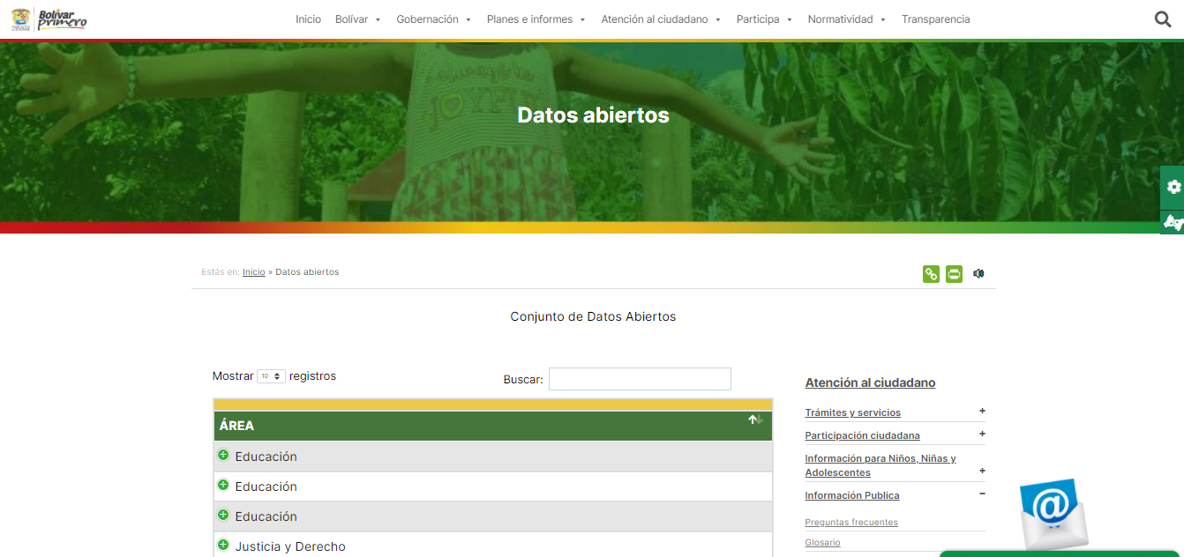
7.2 Sección de Datos Abiertos. Habilitar una vista de sus datos en el Portal de Datos Abiertos (datos.gov.co). | SI
8. Información específica para Grupos de Interés
Cada entidad deberá identificar la información específica para grupos de interés, conforme con su caracterización, y como mínimo la siguiente: - Información para niños, niñas y adolescentes. - Información para Mujeres | SI
9. Obligación de reporte de información específica por parte de la entidad
El sujeto obligado deberá publicar la información, documentos, reportes o datos a los que está obligado por normativa especial, diferente a la referida en otras secciones. | SI
10. Información tributaria en entidades territoriales locales
10.1 Procesos de recaudo de rentas locales. Los Municipios y Distritos publicarán el proceso de recaudo de rentas locales, incluyendo flujogramas, procedimientos y manuales aplicables. | SI
10.2 Tarifas de liquidación del Impuesto de Industria y Comercio (ICA). Los municipios y distritos deberán publicar los conceptos y las tarifas asociadas a la liquidación del Impuesto de Industria y Comercio (ICA), indicando como mínimo lo siguiente: Acuerdo Municipal/Distrital por el medio del cual se aprueba el impuesto y su tarifa, y demás normativa específica aplicable. Sujeto activo Sujeto pasivo Hecho generador Hecho imponible Causación Base gravable Tarifa | SI

2.4.3 Menú Atención y Servicios a la Ciudadanía Este menú debe permitir acceder a la información y contenidos relacionados con la gestión de trámites, otros procedimientos administrativos, consultas de acceso a información pública acceso a las ventanillas únicas asociadas a la sede electrónica, información de contacto y formulario PQRSD. A continuación, se listan los requerimientos exigibles a los sujetos obligados que cuenten con trámites: | SI
2.4.3.1 Trámites, Otros Procedimientos Administrativos y consultas de acceso a información pública. Los sujetos obligados que tengan el carácter de autoridad, entendidas como los organismos y entidades de la Administración Pública conformada por la Rama Ejecutiva del Poder Público en el orden nacional y territorial y por todos los demás organismos y entidades de naturaleza pública que de manera permanente tienen a su cargo el ejercicio de las actividades y funciones administrativas o la prestación de servicios públicos del Estado colombiano que están señalados en el artículo 2 del Decreto 2106 de 2019, en el artículo 2.2.9.1.1.2 y 2.2.17.1.2 del Decreto 1078 de 2015 por medio del cual se expide el Decreto Único Reglamentario del Sector de Tecnologías de la Información y las Comunicaciones y en particular el Titulo 9, Capítulo 1, sección 1, y del artículo 2 de la Ley 1437 de 2011; deberán adoptar el lineamiento general y guías de sede electrónica, trámites, otros procedimientos administrativos y consultas de acceso a información pública para integrarlas al Portal Único del Estado colombiano aplicando lo señalado en los artículos 60 de la Ley 1437 de 2011, 14 y 15 del Decreto 2106 del 22 de noviembre de 2019 y el artículo 2.2.17.6.1. del título 17 de la parte 2 del libro 2 del Decreto 1078 de 2015, y demás que los modifiquen, adicionen o deroguen. | SI
2.4.3.2 Canales de atención y pida una cita. Los sujetos obligados deberán incluir en su respectiva sede electrónica la información y contenidos relacionados con los canales habilitados para la atención a la ciudadanía y demás grupos caracterizados, con la finalidad de identificar y dar a conocer los canales digitales oficiales de recepción de solicitudes, peticiones e información, de conformidad con el artículo 14 del Decreto 2106 de 2019, Además, se deberá habilitar un mecanismo para que el usuario pueda agendar una cita para atención presencial, e indicar los horarios de atención en sedes físicas. | SI
2.4.3.3 PQRSD. Las entidades sujetas de obligación, deberán habilitar un formulario de PQRSD – Peticiones, Quejas, Reclamos, Sugerencias, Solicitud de información pública, y Denuncias, conforme con los siguientes criterios, procurando siempre el acceso autónomo e independiente de cualquier persona, incluidas las personas con discapacidad sensorial e intelectual: Condiciones técnicas: 1. Acuse de recibo: Al momento de enviar el formulario, por parte del usuario, el sistema debe generar un mensaje de confirmación de recibido, indicando la fecha y hora de recepción, informando que por tardar antes de las siguientes 24 horas hábiles se remitirá el número de registro o radicación. Al respecto se sugiere revisar las pautas del Archivo General de la Nación contenidas en el Acuerdo 060 del 2001, o el que lo modifique, subrogue, derogue o adicione. 2. Validación de campos: El formulario deberá contar con una validación de campos que permita indicar al ciudadano si existen errores en el diligenciamiento o si le hace falta incluir alguna información. El aviso de error debe ser visible y accesible para todos los usuarios. 3. Mecanismos para evitar SPAM: El sujeto obligado debe desarrollar mecanismos para evitar la recepción de correos electrónicos enviados de manera automática puedan ser categorizados como no deseados. 4. Mecanismo de seguimiento en línea: El sujeto obligado debe habilitar un mecanismo de seguimiento en línea para verificar el estado de la respuesta de la PQRSD. 5. Mensaje de falla en el sistema: En caso de existir una falla del sistema durante el proceso de diligenciamiento o envío del formulario, el sujeto debe habilitar un mecanismo para generar un mensaje de falla en el proceso. El mensaje debe indicar el motivo de la falla y la opción que cuenta el usuario para hacer nuevamente su solicitud. 6. Integración con el sistema de PQRSD de la entidad: Las solicitudes de información púbica deben estar vinculados como tipología dentro del sistema de PQRSD del sujet | SI
 | SI
 | SI
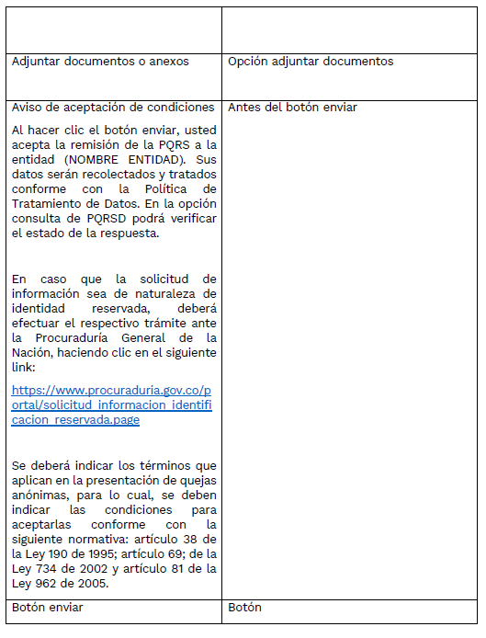
Condiciones de acceso a la información: Las entidades deberán publicar los procedimientos o lineamientos para la recepción, radicación, trámite y remisión de respuesta de todo tipo de PQRSD, incluyendo los plazos de respuesta, mecanismos de consulta del estado de la PQRSD, entre otros. Condiciones del formulario: El formulario contendrá los siguientes campos mínimos, los campos en asterisco son obligatorios: | SI
 | SI
 | SI
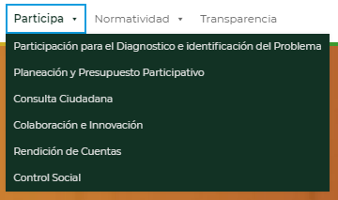
Los sujetos obligados que, por su regulación específica en la prestación de un servicio público, le apliquen formularios específicos para la atención de sus usuarios, dicho formulario servirá igualmente para atender las solicitudes de información pública y recibir quejas o denuncias. En todo caso, se deberá permitir la recepción de quejas o denuncias anónimas en los términos del formulario referido anteriormente. Los sujetos obligados podrán implementar, además, nuevas tecnologías de comunicación, habilitando canales de chatbot automatizado y con asistencia humana, así como canales vía mensajería instantánea. | SI
2.4.4 Menú Participa
Los sujetos obligados entidades públicas, y particulares que cumplan función pública o administren recursos públicos, deberán publicar la información que le corresponda, conforme con los lineamientos específicos que expida el Departamento Administrativo de la Función Pública. | SI
2.4.5 Sección de Noticias
En la página principal, el sujeto obligado publicará las noticias más relevantes para la ciudadanía y los grupos de valor. La información deberá publicarse de acuerdo a las pautas o lineamientos en materia de lenguaje claro, accesibilidad y usabilidad. | SI

